상품제안서
미미 그로우키트-해바라기 | 상품코드: F11163

 |  |  |  |  |  |  | 02-412-0044 | www.easy1.co.kr
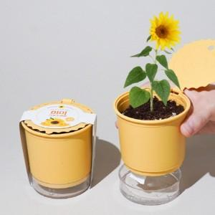

【상세/제작정보】 | 인쇄없이는 발주 불가합니다.

【인쇄/포장옵션】 | 스티커, 풀칼라 / 포장불가능

【공급단가】 | 수량 | 500~ | 1,000~ | 3,000~ | 5,000~ | 10,000~
*VAT별도 | 단가 | 2,430원 | 2,340원 | 2,260원 | 2,180원 | 2,100원

【상품 URL】 | http://www.easy1.co.kr/src/goods_detail.php?gdno=11163

